Tool
1 | 2 | 3 | 4 | 5 | 6 | 7 | 8 | 9 | 10 | 11 | 12 | 13 | 14 | 15 | 16 | 17 | 18 | 19 | 20 | 21
Com2 |  |  |  |  |  |  |  |  |  |  |  |  | Неизменное |  | Нельзя перемещать ячейки (адрессация на них используется подпрограммой)
 |  |  |  |  |  |  |  |  |  |  |  |  | Меняемое
 |  |  |  |  |  |  |  |  |  |  |  |  | Подсчитываемое
 |  |  |  |  |  |  |  |  |  |  |  | 65535 | 0xFFFF-разрешение таймера |  |  |  |  | Сводные данные на отправку
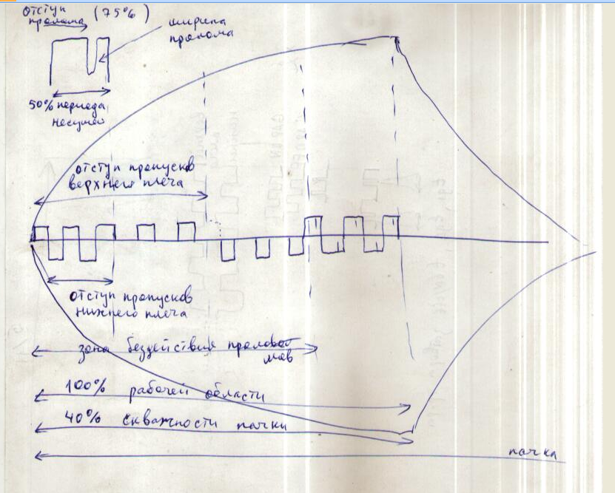
AZQ1 | Частота на таймеры |  | 24000000 | Гц |  |  |  |  |  |  |  |  |  |  |  |  |  | Период несущей | 121 | AZQ9
AZQ2 | Резонансная частота |  | 200000 | Гц |  |  |  |  |  |  |  |  |  |  |  |  |  | Период проломов | 60 | AZQ8
AZQ3 | Сколько периодов в пачке (рабочей области + области бездействия) |  | 10 | штук |  |  |  |  |  |  |  |  |  |  |  |  |  | Старт пролома | 45 | AZQ22
AZQ4 | Рабочая область пачки |  | 6 | штук |  |  |  |  |  |  |  |  |  |  |  |  |  | Стоп пролома | 51 | AZQ23
AZQ5 |  |  | 60 | % |  |  |  |  |  |  |  |  |  |  |  |  |  | Период пачки | 1219 | AZQ13
AZQ6 |  |  |  |  |  |  |  |  |  |  |  |  |  |  |  |  |  | Скважность пачки | 726 | AZQ16
AZQ7 | Период несущей (1 приближение) |  | 120 |  |  |  |  |  |  |  |  |  |  |  |  |  |  | Отступ отключения пролома в рабочей области пачки | 0 | AZQ27
AZQ8 | Период проломов (оно же скважность несущей) |  | 60 |  |  |  |  |  |  |  |  |  |  |  |  |  |  | Стоп отключения пролома в рабочей области пачки | 145 | AZQ28
AZQ9 | Период несущей (2 приближение) |  | 121 |  |  |  |  |  |  |  |  |  |  |  |  |  |  | Отступ пропуск верхнее плечо | 121 | AZQ35
AZQ10 | Скважность несущей |  | 50 | % |  |  |  |  |  |  |  |  |  |  |  |  |  | Стоп пропуска верхнего плеча | 365 | AZQ36
AZQ11 | Стоповый хвостик :-) |  | 2 |  |  |  |  |  |  |  |  |  |  |  |  |  |  | Отступ пропуск нижнее плечо | 363 | AZQ43
AZQ12 |  |  |  |  |  |  |  |  |  |  |  |  |  |  |  |  |  | Стоп пропуска нижнее плеча | 486 | AZQ44
AZQ13 | Период пачки - не боле 65530 |  | 1219
AZQ14
AZQ15
AZQ16 | Рабочая область пачки |  | 726
AZQ17
AZQ18 | Проломы
AZQ19 | Старт пролома (на полпериоде несущей) |  | 75 | %
AZQ20 | Ширина пролома |  | 10 | %
AZQ21 | Стоп пролома |  | 85 | %
AZQ22 | Старт |  | 45
AZQ23 | Стоп |  | 51
AZQ24 | Зона бездействия проломов старт |  | 0 | %
AZQ25 | Ширина зоны бездействия |  | 20 | %
AZQ26 | Стоп зоны бездействия в рабочей области |  | 20 | %
AZQ27 | Старт |  | 0
AZQ28 | Стоп |  | 145
AZQ29
AZQ30
AZQ31 | Пропуски - Верхнее плечо
AZQ32 | Старт пропуска в рабочей области |  | 25 | %
AZQ33 | Ширина пропуска |  | 30 | %
AZQ34 | Стоп пропуска в рабочей области |  | 55 | %
AZQ35 | Старт |  | 121
AZQ36 | Стоп |  | 365
AZQ37 | Старт не округленный |  | 181 | 1 | - на нем начнется
AZQ38 | Стоп не округленный |  | 399 | 3 | - на нем закончится
AZQ39 | Пропуски - Нижнее плечо
AZQ40 | Старт пропуска в рабочей области |  | 50 | %
AZQ41 | Ширина пропуска |  | 25 | %
AZQ42 | Стоп пропуска в рабочей области |  | 75 | %
AZQ43 | Старт |  | 363
AZQ44 | Стоп |  | 486
AZQ45 | Старт не округленный |  | 363 | 3 | - на нем начнется
AZQ46 | Стоп не округленный |  | 544 | 4 | - на нем закончится
AZQ47
AZQ48
AZQ49
AZQ50
AZQ51
AZQ52
AZQ53

